标识标牌工艺说明
进站须知（卸油指南） | 警示标识 | 运营展板 | 围堰墙警示标识
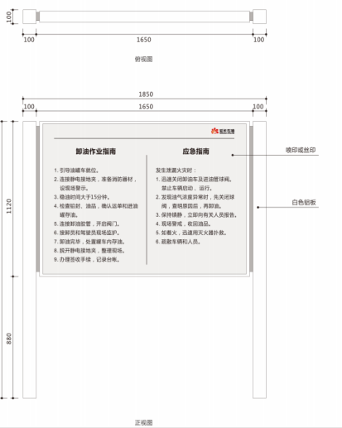 | 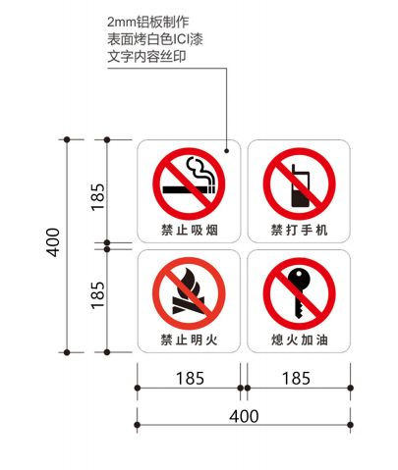 | 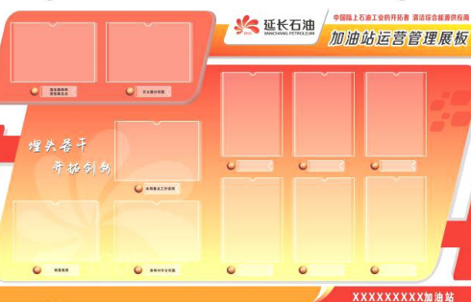 | 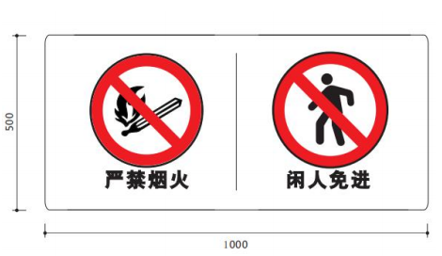
1、采用立柱不锈钢焊接制作，表面喷白色油漆，牌子主体使用4mm珠光铝板制作，丝印文字，logo贴膜。 2、使用膨胀螺栓固定，安装至卸油区域明显位置。 3、印刷文字及规格参看标准图 | 1、2mm铝型材烤漆丝印，采用玻璃胶加双面胶固定（颜色PANTONE 485 C，单位：毫米）。 2、规格40cm*40cm。 3、印刷图案参看标准图。 | 1、12mm高密度pvc板UV立体高清画面； 2、A4使用亚克力卡壳； 3、规格200cm*120cm。 | 1、2mm铝型材烤漆丝印，采用玻璃胶加双面胶固定（颜色PANTONE 485 C，单位：毫米）。 2、规格50cm*100cm。 3、印刷图案参看标准图。
油品标识号牌（直径50cm） | 库区呼吸阀警示 | 上墙制度牌
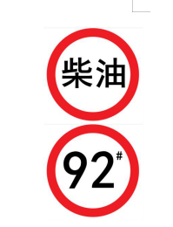 | 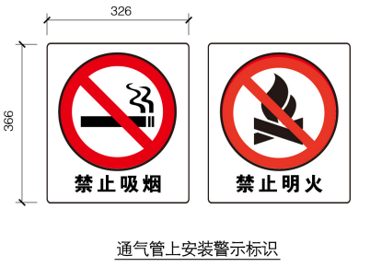 | （3+8mm）亚克力 | 更换画面
1、2mm铝型材烤漆丝印，采用玻璃胶加双面胶固定（颜色PANTONE 485 C，单位：毫米）。 2、规格：φ50cm 3、印刷图案参看标准图。 | 1、呼吸管安装“禁止吸烟”和“禁止明火”警示标志，采用2mm铝板制作，表面丝印规格为326mm×366mm，离地2200mm安装 2、采用尼龙卡座安装至呼吸管上。 | 1、规格90cm*60cm； 2、背面使用8mm亚克力板，正面使用3mm压力板，颜色均为透明； 3、内部画面使用黑胶车贴。 | 1、规格90cm*60cm； 2、黑胶车贴材质。 3、画面待定。

